Dashboard
BLOCK 139

 | VERSION | 1.0.0

Chuyên Đề Phát Triển Web 1

Evidance
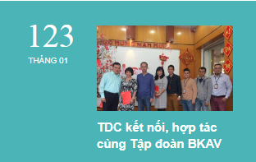
hình 1

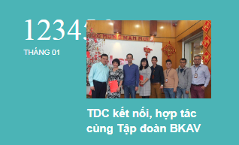
hình 2

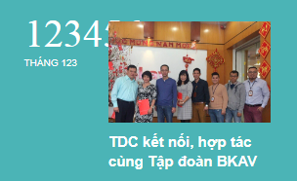
hình 3


hình 4

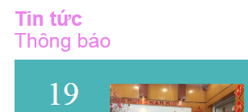
hình 5

hình 6


hình 7


hình 8


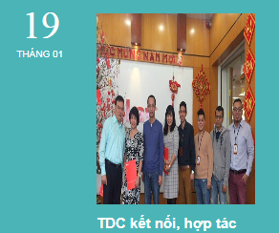
hình 9

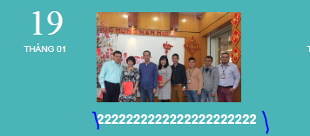
hình 10

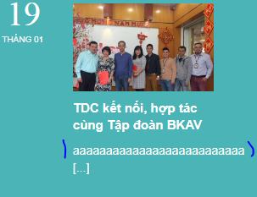
hình 11

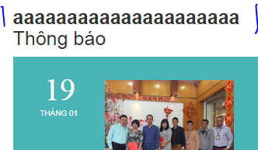
hình 12

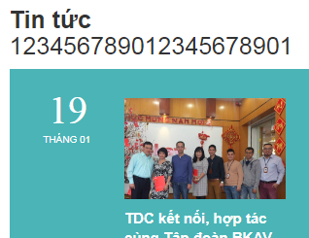
hình 13

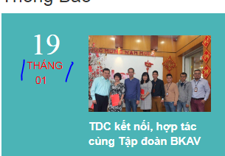
hình 14


hình 15

hình 16

hình 17


hình 18


hình 19

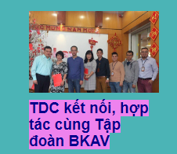

hình 20

hình 21

hình 22

hình 23

